G1.
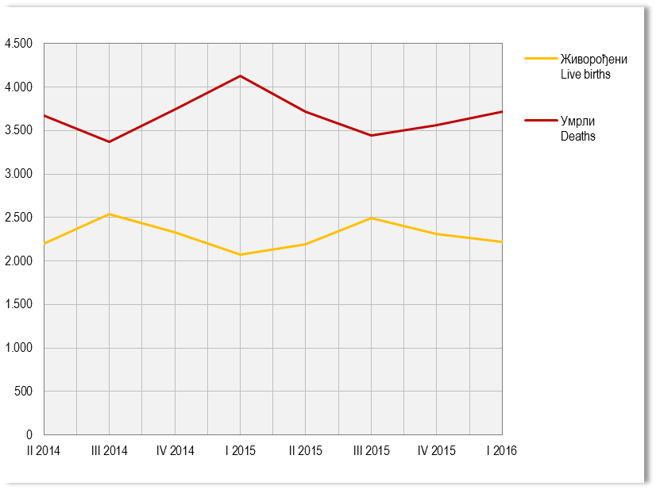
Графикон 1. Живорођени и умрли по тромјесечјима
Graph 1. Live births and deaths by quarters

G2.
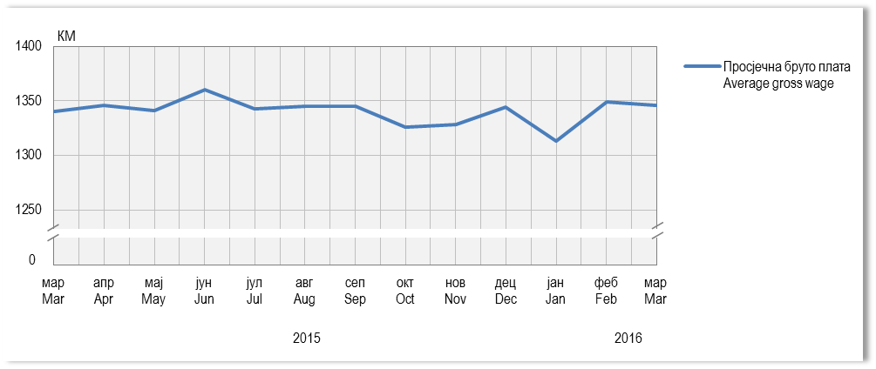
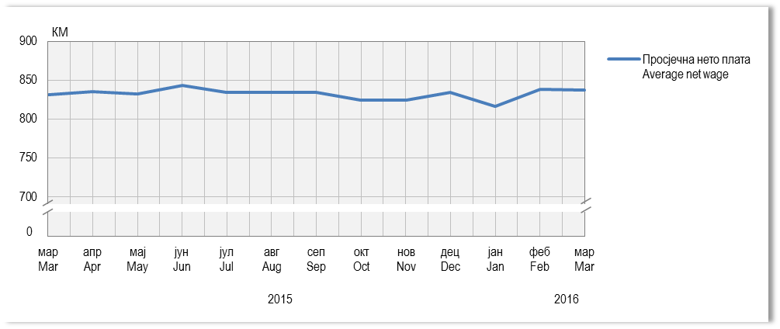
Графикон 2. Просјечне бруто и нето плате, по мјесецима
Graph 2. Average gross and net wages, by month

G3.
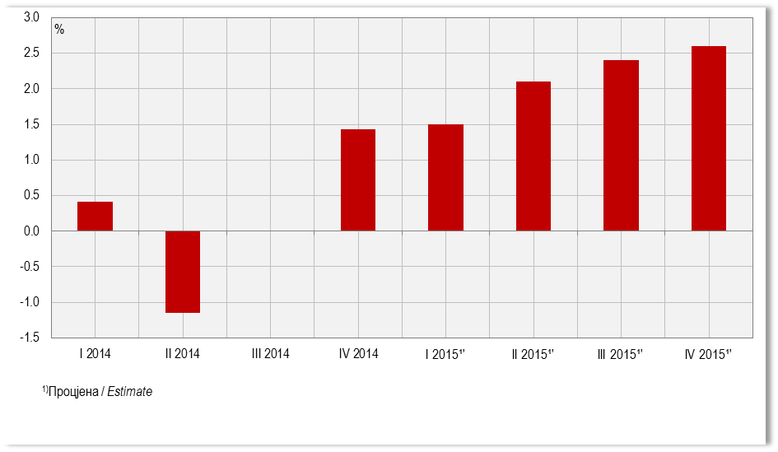
Графикон 3. Стопе реалног раста БДП-a, промјене у односу на исто тромјесечје претходне године
Graph 3. Real growth rates of GDP, changes compared to the same quarter of the previous year

G4.
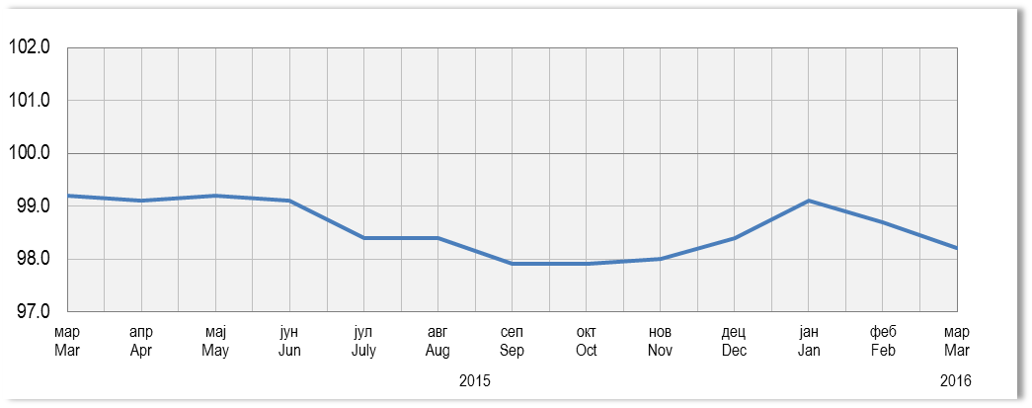
Графикон 4. Индекси потрошачких цијена, исти мјесец претходне године = 100
Graph 4. Consumer price indices, same month of the previous year = 100

G5.
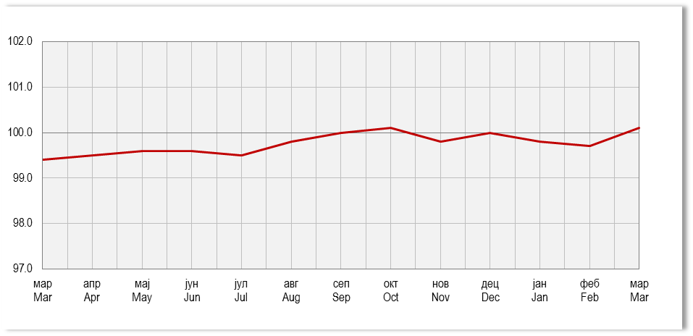
Графикон 5. Индекси цијена произвођача индустријских производа, исти мјесец претходне године = 100
Graph 5. Producer price indices of industrial products, same month of the previous year = 100

G6.
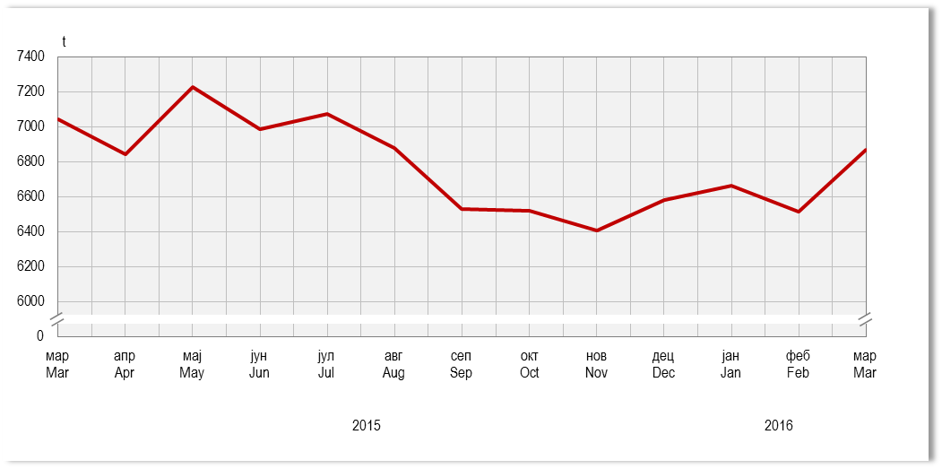
Графикон 6. Прикупљање крављег млијека
Graph 6. Collecting of cow’s milk

G7.
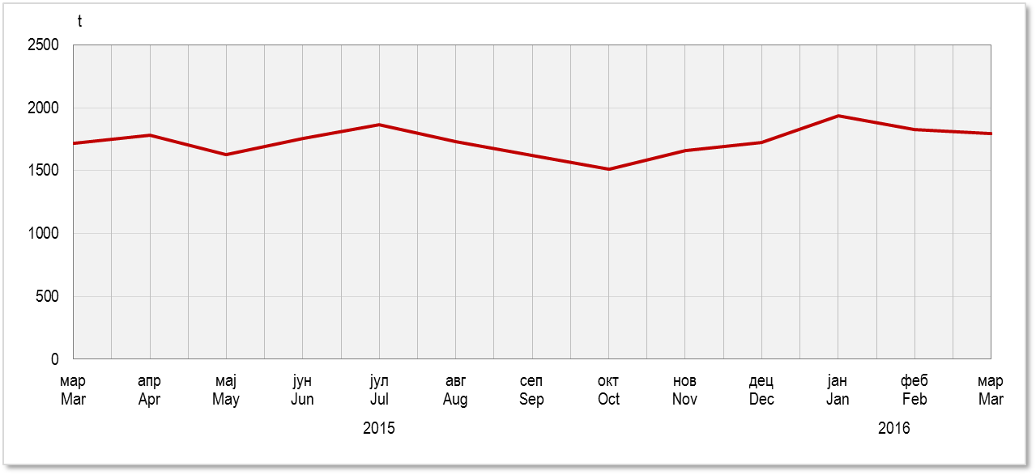
Графикон 7. Нето тежина заклане стоке и живине у клаоницама
Graph 7. Net weight of livestock and poultry slaughtered in slaughterhouses

G8.
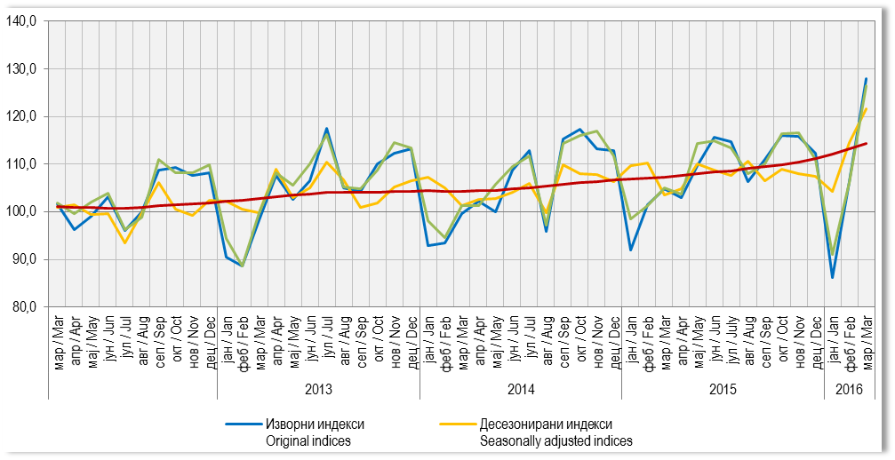
Графикон 8. Индекси индустријске производње (Æ2010=100)
Graph 8. Indices of industrial production (Æ2010=100)

G9.
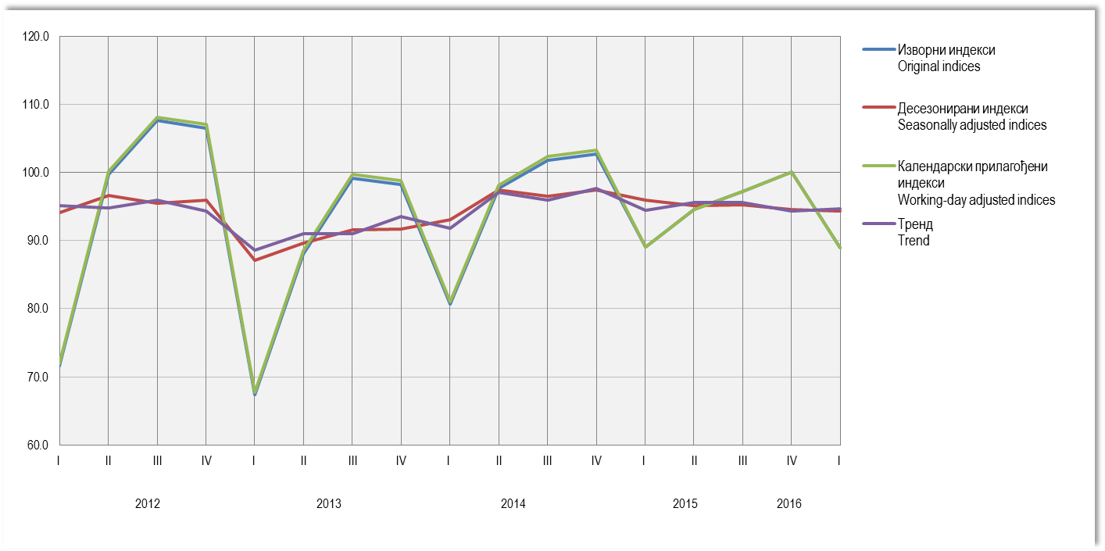
Графикон 9. Индекси производње у грађевинарству, Æ2010=100
Graph 9. Indices of production in construction, Æ2010=100

G10.
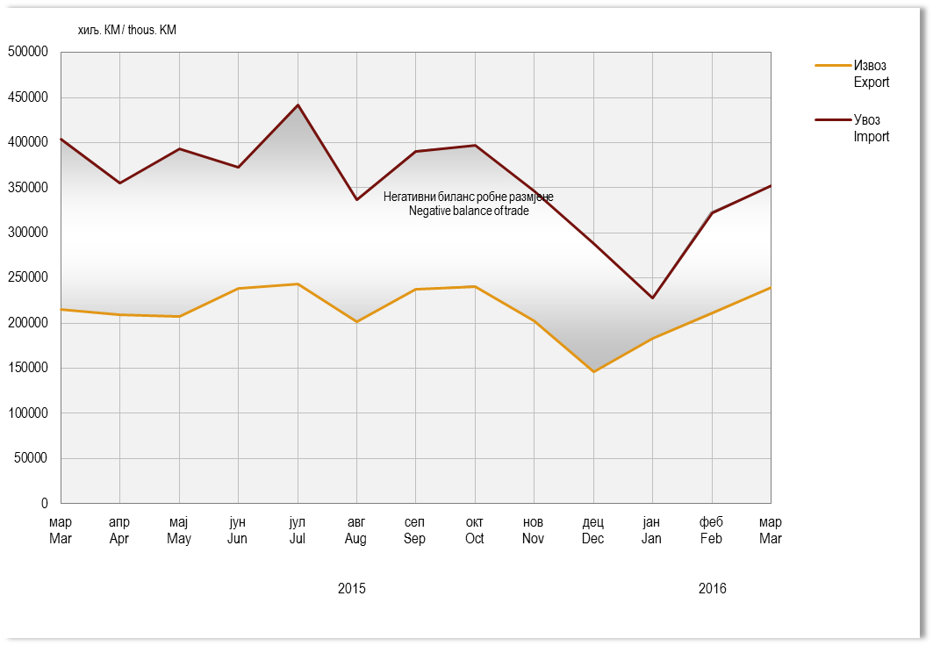
Графикон 10. Извоз и увоз
Graph 10. Export and import

G11.
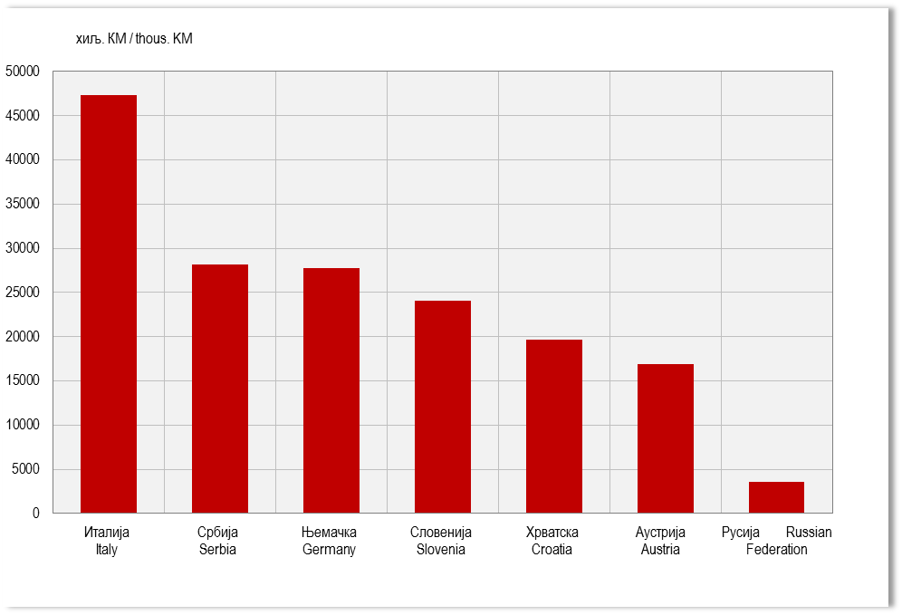
Графикон 11. Земље најважнији партнери у извозу, март 2016.
Graph 11. Export by main partner country, March 2016

G12.
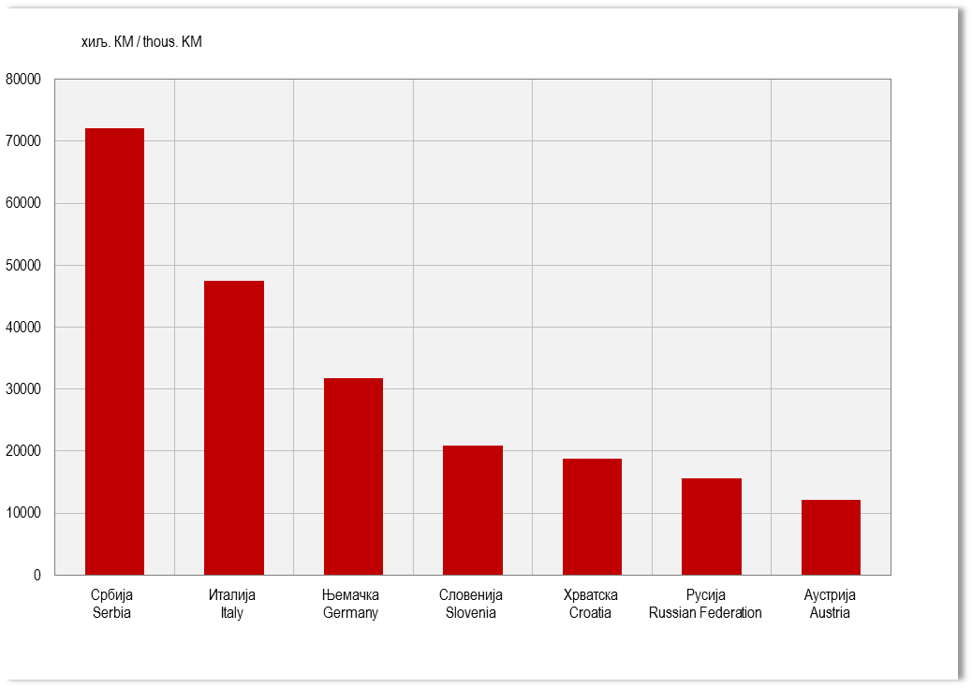
Графикон 12. Земље најважнији партнери у увозу, март 2016.
Graph 12. Import by main partner country, March 2016

G13.
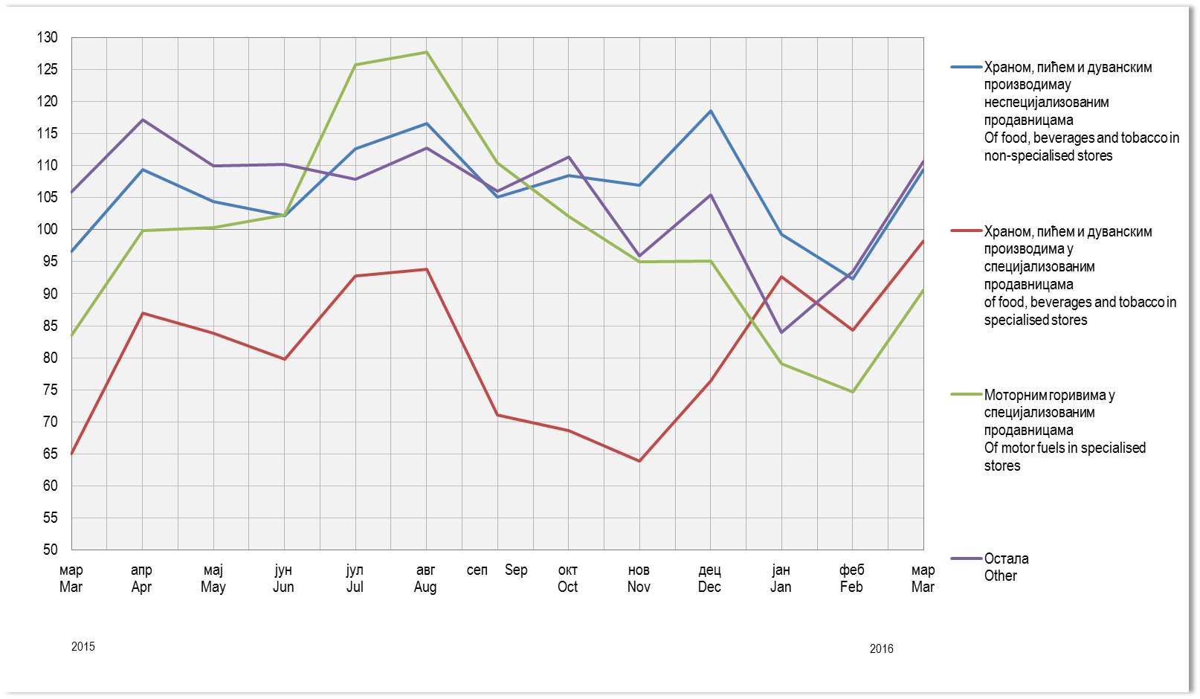
Графикон 13. Индекси промета у трговини на мало,Æ2014=100
Graph 13. Indices of turnover in retail trade, Æ2014=100

G14.
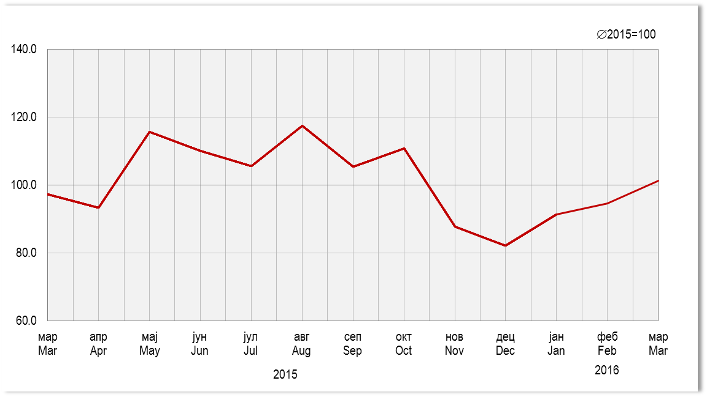
Графикон 14. Индекси ноћења туриста, укупно
Graph 14. Tourist night indices, total

